Loss e Accuracy
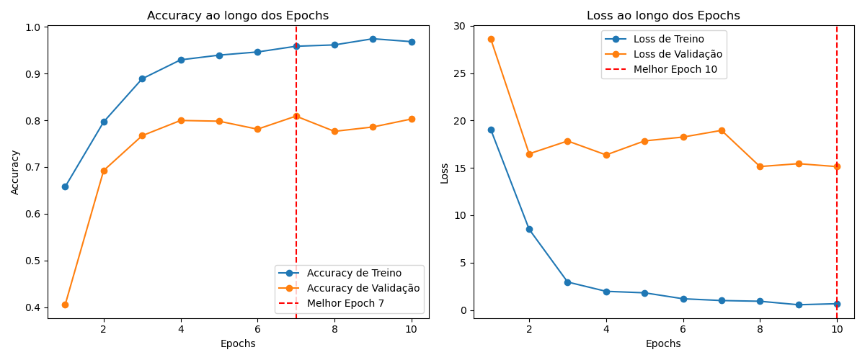

Matriz Confusão
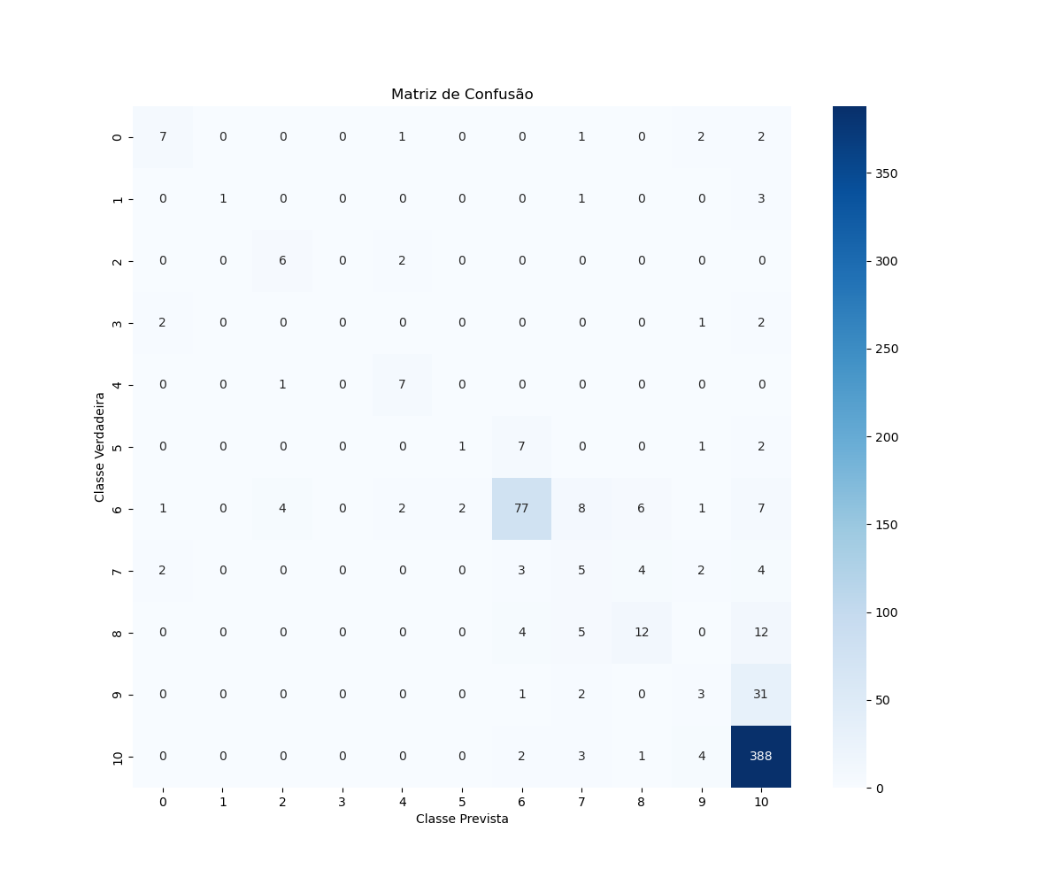

Accuracy
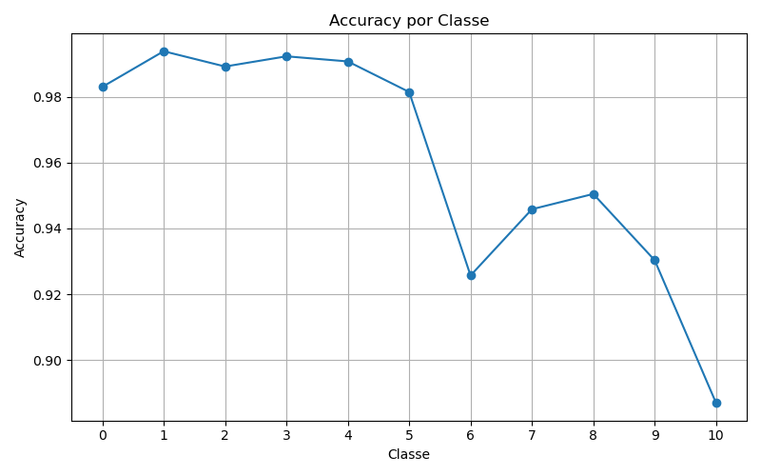

Precision
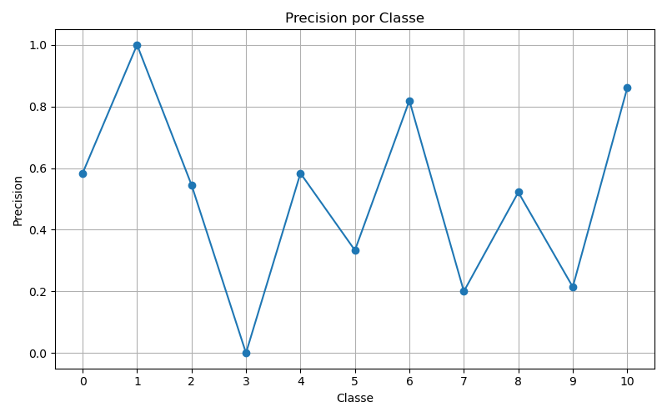

Recall
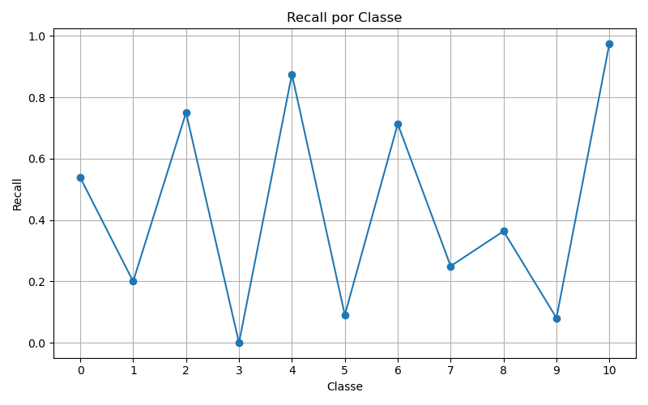

F1
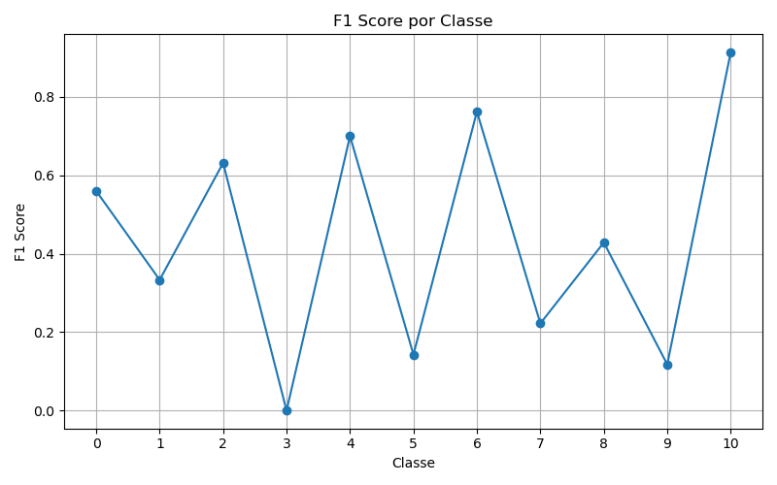

ROC
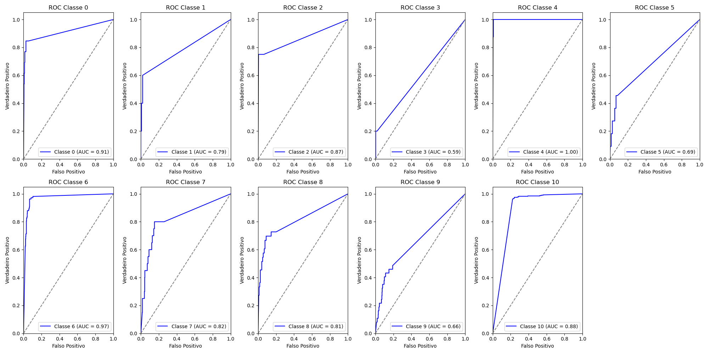
Classe | AUC
0 | 0.91
1 | 0.79
2 | 0.87
3 | 0.59
4 | 1
5 | 0.69
6 | 0.97
7 | 0.82
8 | 0.81
9 | 0.66
10 | 0.88

